キャラごとの当たり判定
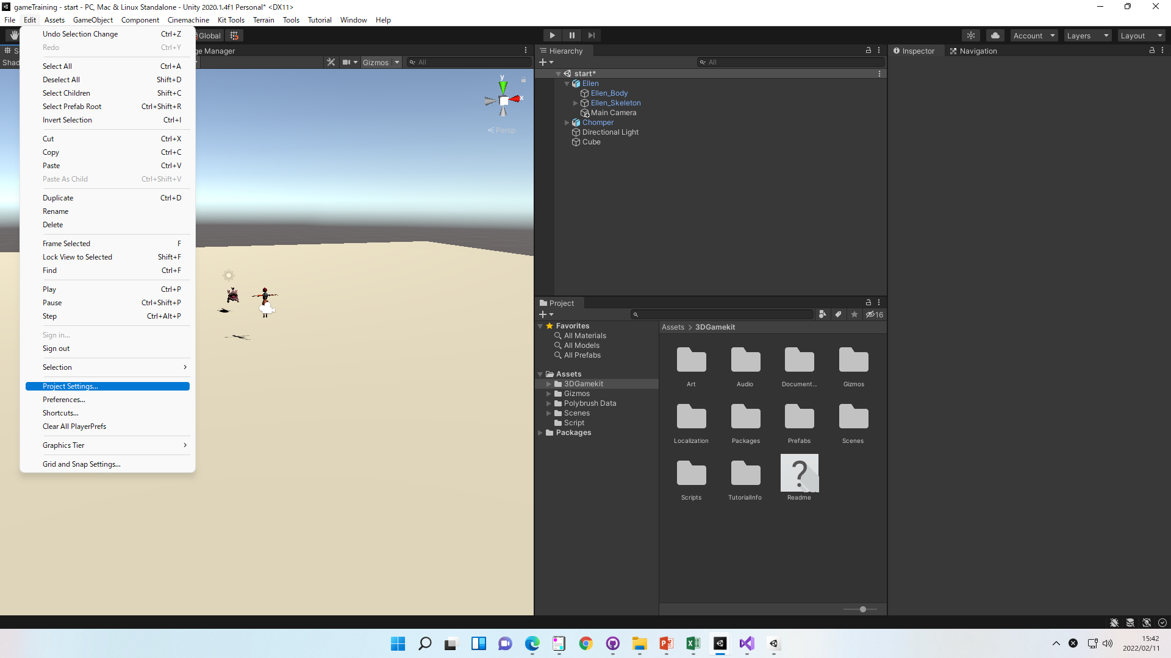
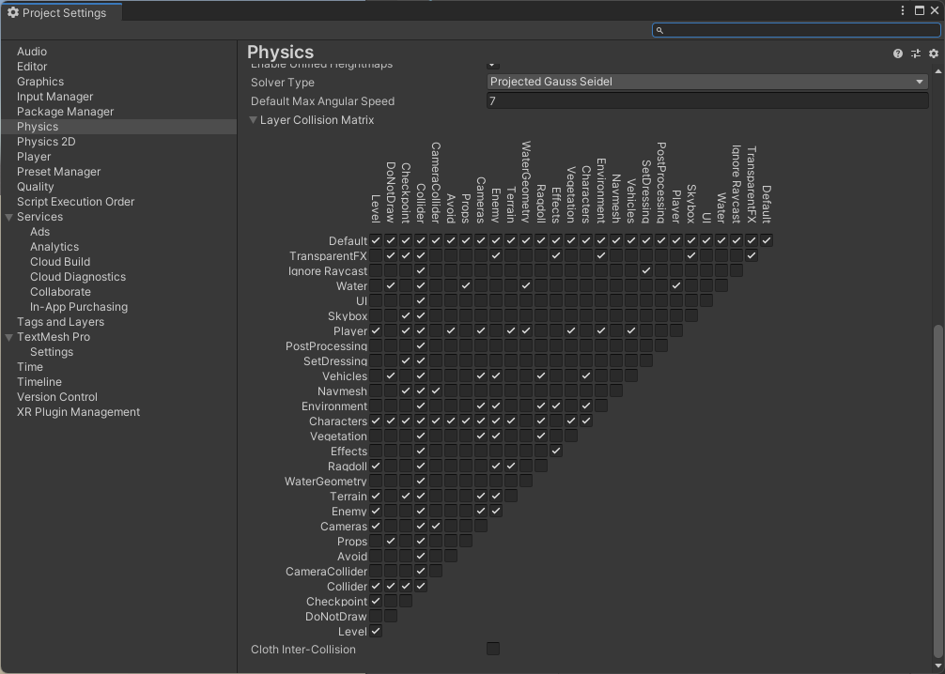
キャラごとの当たり判定

①衝突時に呼ばれるメソッド定義

// 他のオブジェクトと衝突した際に自動的に呼び出されるメソッド
void OnCollisionEnter(Collision collision)
{
// 衝突したオブジェクト名を判定
if (collision.gameObject.name == "enemy")
{
}
}

②Rigidbodyを追加

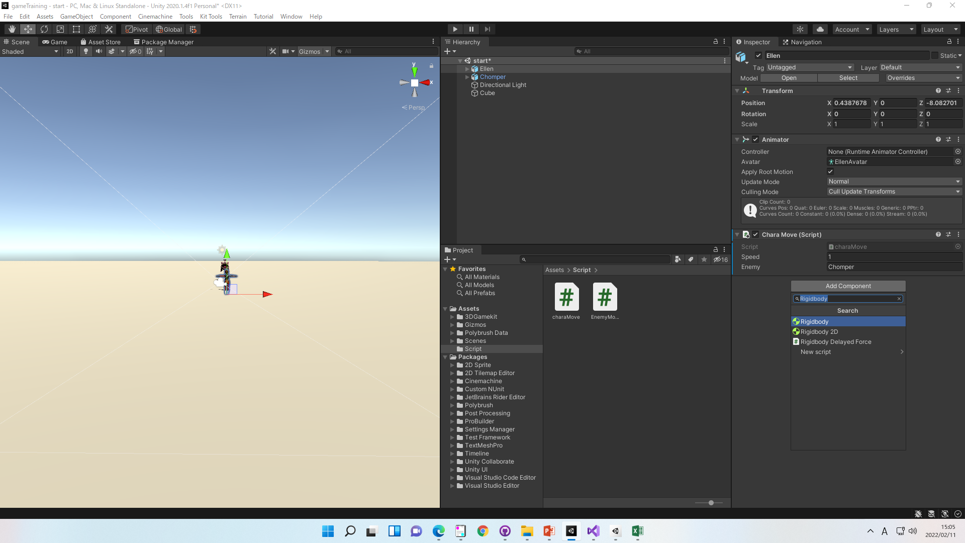

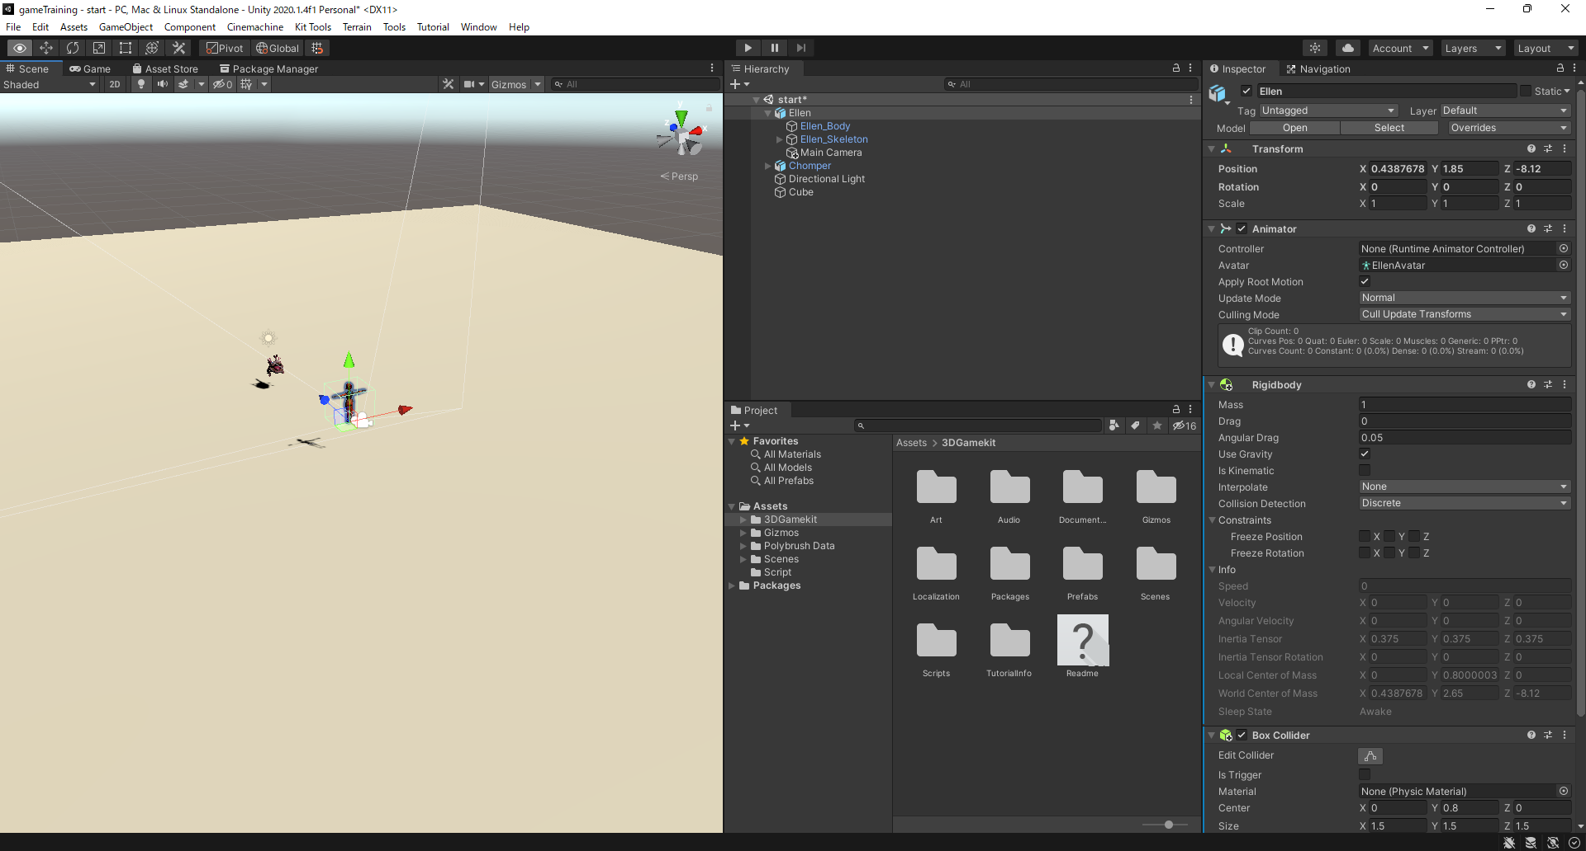

 | UseGravityにチェックを入れておくと、
 | 自動で重力の計算をしてくれます

③Box Colliderを追加（当たり判定の範囲）

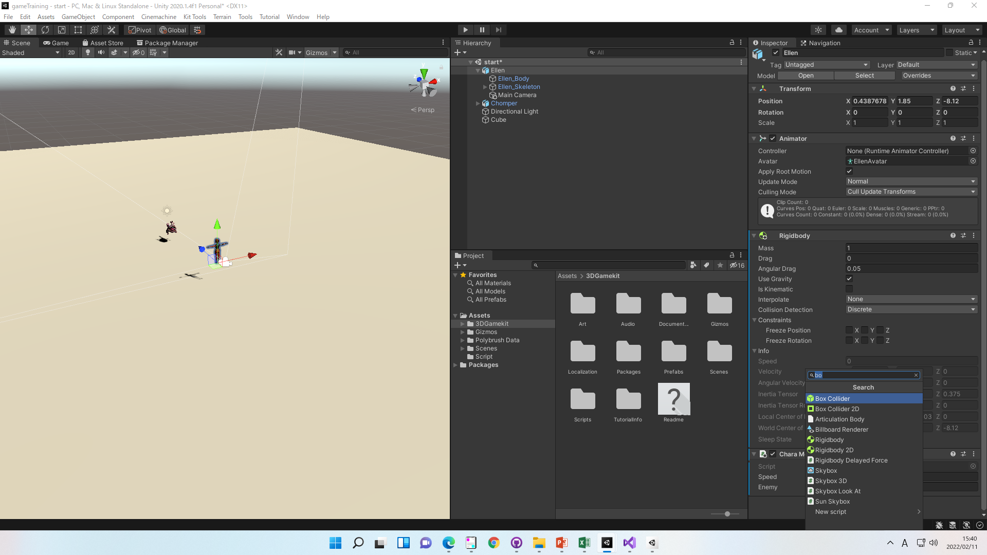

※もしすり抜ける場合は下記設定が必要
Edit > Project Settings > Physics
衝突判定をとりたい項目にチェック
上記設定をしてもすり抜ける場合は下記サイトを参考
【Unity】『当たり判定』でチェックすべき１０のポイント (kimama-up.net)

